상품제안서
[제이손]잘라발라나이프+두배긴티스푼포크5P세트 | 상품코드: S12740

 |  |  |  |  |  |  | 02-713-8555 | www.synergygift.co.kr
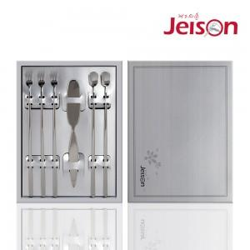

【상세/제작정보】 | 나이프 레이저 1곳 인쇄포함

【인쇄/포장옵션】 | 레이저 / 포장지포장

【공급단가】 | 수량 | 50~ | 100~ | 500~ | 1,000~ | 2,000~
*VAT별도 | 단가 | 15,440원 | 14,870원 | 14,300원 | 13,720원 | 13,380원

【상품 URL】 | https://www.synergygift.co.kr:443/src/goods_detail.php?gdno=3880

